сентябрь
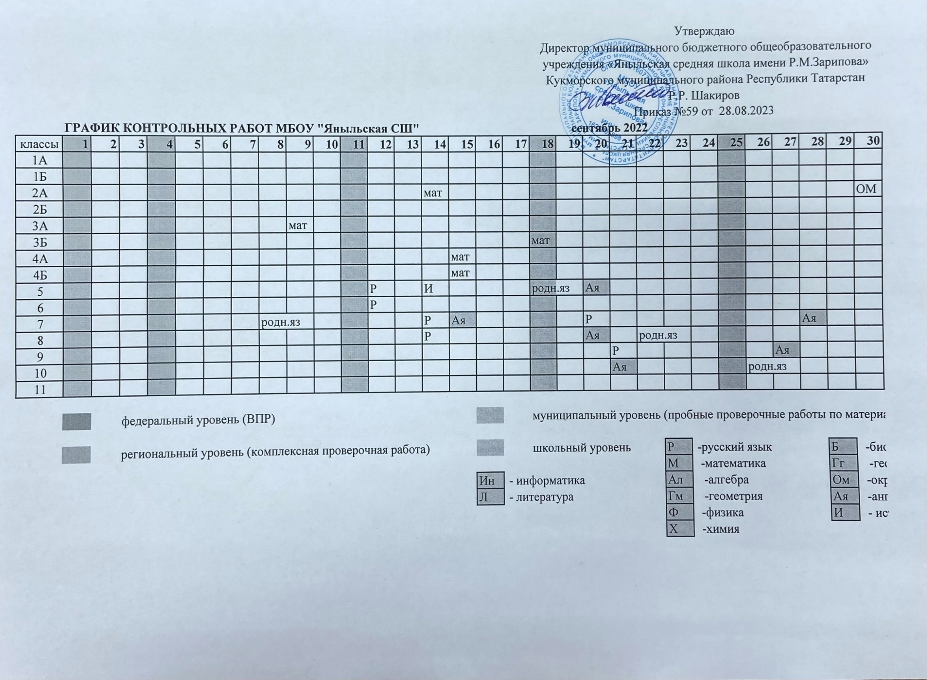
 | ГРАФИК КОНТРОЛЬНЫХ РАБОТ МБОУ "Яныльская СШ" |  |  |  |  |  |  |  |  |  |  |  |  |  |  |  |  | сентябрь 2022
классы | 1 | 2 | 3 | 4 | 5 | 6 | 7 | 8 | 9 | 10 | 11 | 12 | 13 | 14 | 15 | 16 | 17 | 18 | 19 | 20 | 21 | 22 | 23 | 24 | 25 | 26 | 27 | 28 | 29 | 30
1А
1Б
2А |  |  |  |  |  |  |  |  |  |  |  |  |  | мат |  |  |  |  |  |  |  |  |  |  |  |  |  |  |  | окр.мир
2Б
3А |  |  |  |  |  |  |  |  | мат
3Б |  |  |  |  |  |  |  |  |  |  |  |  |  |  |  |  |  | мат
4А |  |  |  |  |  |  |  |  |  |  |  |  |  |  | мат
4Б |  |  |  |  |  |  |  |  |  |  |  |  |  |  | мат
5 |  |  |  |  |  |  |  |  |  |  |  | Р |  | И |  |  |  | родн.яз |  | Ая
6 |  |  |  |  |  |  |  |  |  |  |  | Р
7 |  |  |  |  |  |  |  | родн.яз |  |  |  |  |  | Р | Ая |  |  |  |  | Р |  |  |  |  |  |  |  | Ая
8 |  |  |  |  |  |  |  |  |  |  |  |  |  | Р |  |  |  |  |  | Ая |  | родн.яз
9 |  |  |  |  |  |  |  |  |  |  |  |  |  |  |  |  |  |  |  |  | Р |  |  |  |  |  | Ая
10 |  |  |  |  |  |  |  |  |  |  |  |  |  |  |  |  |  |  |  |  | Ая |  |  |  |  | родн.яз
11

 |  |  | федеральный уровень (ВПР) |  |  |  |  |  |  |  |  |  |  |  |  |  |  | муниципальный уровень (пробные проверочные работы по материалам ГИА)

 |  |  | региональный уровень (комплексная проверочная работа) |  |  |  |  |  |  |  |  |  |  |  |  |  |  | школьный уровень |  |  |  |  | Р | -русский язык |  |  |  |  | Б | -биология
 |  |  |  |  |  |  |  |  |  |  |  |  |  |  |  |  |  |  |  |  |  |  | М | -математика |  |  |  |  | Гг | -география
 |  |  |  |  |  |  |  |  |  |  |  |  |  |  |  | Ин | - информатика |  |  |  |  |  | Ал | -алгебра |  |  |  |  | Ом | -окружающий мир
 |  |  |  |  |  |  |  |  |  |  |  |  |  |  |  | Л | - литература |  |  |  |  |  | Гм | -геометрия |  |  |  |  | Ая | -английский язык
 |  |  |  |  |  |  |  |  |  |  |  |  |  |  |  |  |  |  |  |  |  |  | Ф | -физика |  |  |  |  | И | - история
 |  |  |  |  |  |  |  |  |  |  |  |  |  |  |  |  |  |  |  |  |  |  | Х | -химия

